表紙
詳細設計書

 | 管理番号 | D2001

 | システムID | KS

 | システム名称 | 勤怠管理システム
ログイン画面
 | 論理名称 | G001

 | 物理名称 | 登録画面

 | 改定日 | 2023-06-06

 | 改訂者 | 高菁雨

画面イメージ
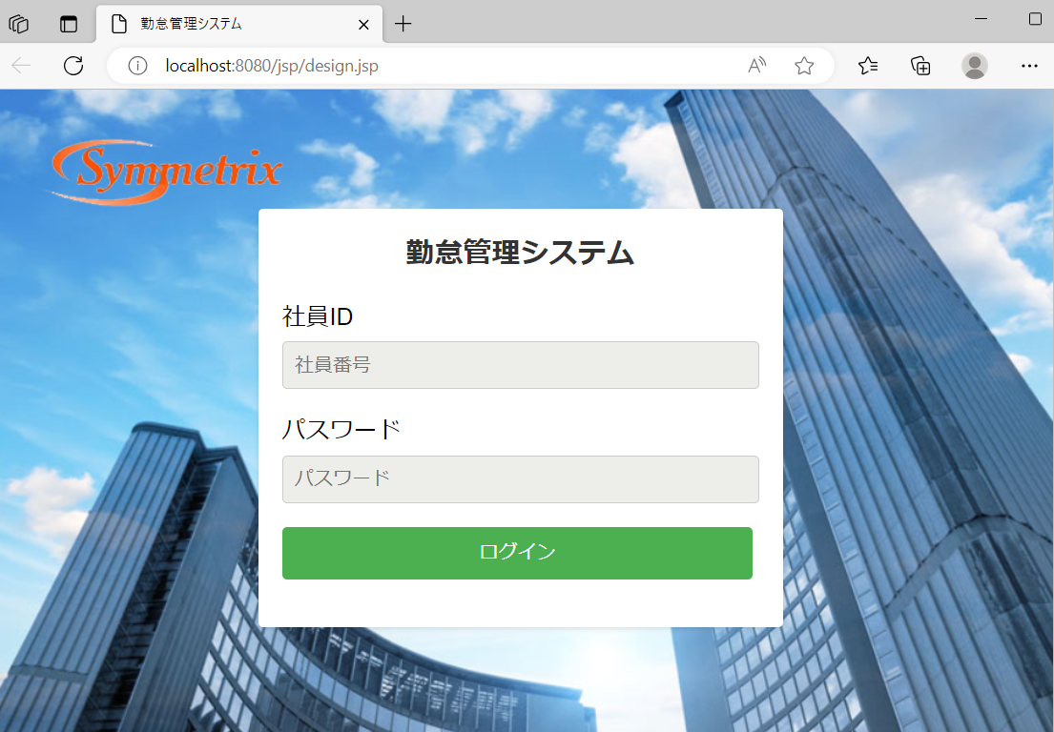
詳細設計書 | 論理名称 | G001 | システムID | KS | 改訂日 | 2023-06-06
 | 物理名称 | 登録画面 | システム名称 | 勤怠管理システム | 改訂者 | 高菁雨

画面イメージ

IO関連
詳細設計書 |  | 論理名称 |  | G001 |  |  | システムID | KS | 改訂日 | 2023-06-06
 |  | 物理名称 |  | 登録画面 |  |  | システム名称 | 勤怠管理システム | 改訂者 | 高菁雨

I/O関連図

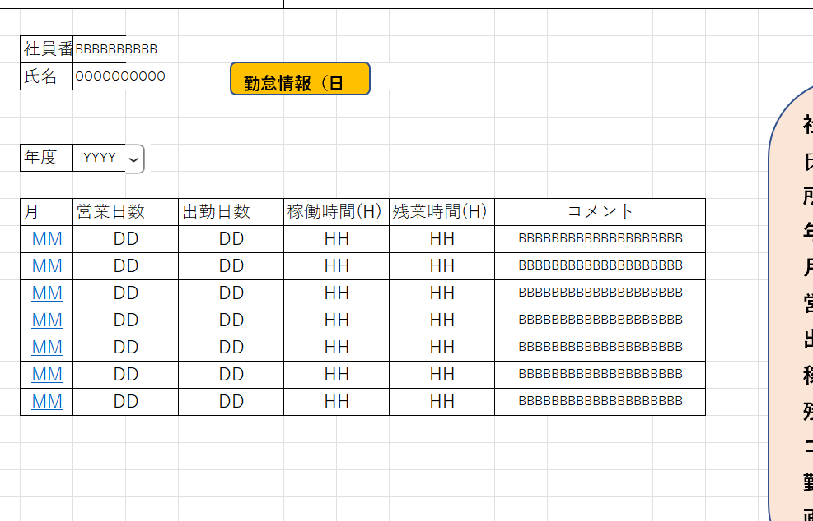

社員情報一覧
 |  |  |  | ログインボタン
ログイン
勤怠情報一覧

パラメータ一覧
No | 論理名称 |  | 物理名称 |  | I/O | 備考
1 | EMPLOYEES_ID |  | 社員ID |  | O
2 | EMPLOYEES_NAME |  | 社員名 |  | O
3
4
5
6
7
8
9
テーブル一覧
No | 論理名称 |  | 物理名称 |  | I/O | 備考
1 | T_EMPLOYEES |  | 社員情報 |  | O
2
3
4
5
6
7
8
9
ファイル一覧
No | 論理名称 |  | 物理名称 |  | I/O | 備考
1
2
3
4
5
6
7
8
9

